Legende_mode_d_emploi
Colonnes | Titre
A | N° | N° arbre
B | Numéro | N° d'identification diagnostic | Arb= arboretum / A= arbre isolé / B= bosquet/ Al = arbre d'alignements /
C | X | Coordonnées X
D | Y | Coordonnées Y
E | Famille | Ecrire en latin avec une majuscule et en italique
F | Genre | Ecrire en latin avec une majuscule et en italique
G | Espèce | Ecrire en latin et en italique
H | Variété | Ecrire en latin et en italique
I | nom_commun
J | date_plant | Date plantation
K | date abattage
L | forme_port | Port (forme)
M | forme | forme (cf. ville)
N | catégorie | catégorie (cf. ville) |  |  |  | 3=arbre en perte de vigueur | 2= arbre dépérissant | 1= arbre mort
O | diag_phyto | diag-phyto | Etat Physiologique | 1=> 4 | 4= arbre vigoureux
P | d-diag | date du diagnostic sanitaire => 2021/ Aubépine _ 2023/ sylva expertise
Q | localisation | Localisation | Arboretum Campus IARA ou campus IARA
R | localisation-gestion | code zone
S | numelag | numelag (selon cartographie à créer) | circonférence du tronc en cm à 1m30 de haut/ quand plusieurs branches, le diamètre de la branche la plus grosse est prise en compte
T | circonference | Unité : centimètre | circonférence
U | Hauteur | Unité : mètre | hauteur de l'arbre à la date de l'inventaire
V | cause-abatage
W | compensation abattage
X | paysage | paysage | 0 = enjeu nul /1 = enjeu léger /2 = enjeu médian/ 3 = enjeu fort/4 = enjeu majeur
Y | biodiversite | biodiversite | 0 = enjeu nul /1 = enjeu léger /2 = enjeu médian/ 3 = enjeu fort/4 = enjeu majeur
Z | securite | securite | 0 = enjeu nul /1 = enjeu léger /2 = enjeu médian/ 3 = enjeu fort/4 = enjeu majeur
AA | Rayon de pied | Rayon de pied | rayon au pied à partir du collet
AB | Statut | Statut ( Selon Sylva expertise)
AC | Stade Dvlpt | Stade développement | jv= arbre juvénile ( diamètre inf à 10cm)/ ja= jeune adulte/pa= plein adulte/va= vieil adulte/ se=arbre sénescent
AD | ES- forme houppier | Forme houppier
AE | Antécédents | Antécédents
AF | Struc | Structure | 0= pas de défaut structurel visible/ -1= légère fragilité structurelle apparente/-2= fragilité structurelle apparente/ -3= défaut structurel majeur identifié impliquant un risque significatif de rupture
AG | Station | Station | 0= aucune contrainte identifiée/ -1= légère contrainte/ -2= contrainte significative/ -3 contrainte majeure freiannt le développement de l'arbre, gênant son assise et-ou réduisant son espérance de maintien
AH | Fréq° | Fréquentation
AI | suivi-entretien | Suivi-entretien
AJ | elagage | Elagage | remarque sur l'élagade dans les commentaires
AK | station-enracinement | Station | remarque sur la station dans les commentaires
AL | Remarque-Diag | Remarques | remarques de Sylva ou Aubépine
AM | Gestion-suivi_IARA
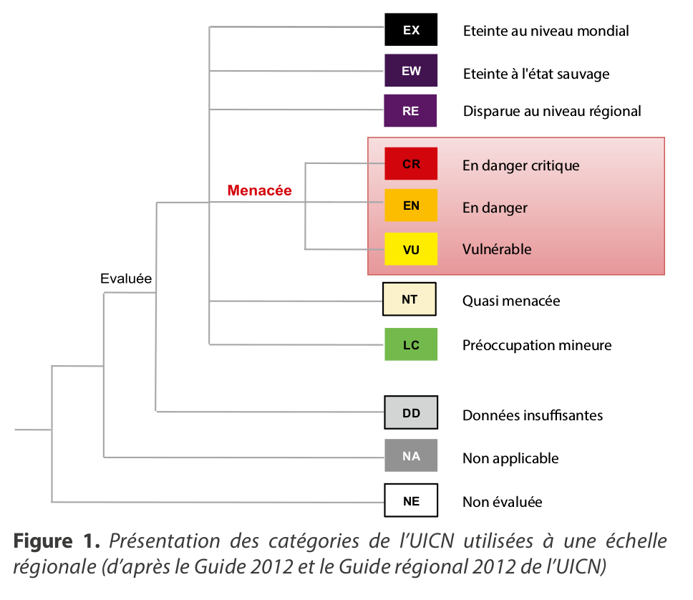
AN | Remarque IARA
AO | INPN | lien INPN
AP | Statut Fr | Statut INPN France
AQ | Statut monde | Statut INPN Monde
AR | Sesame-CEREMA | Sesame CEREMA | lien vers les fiches CEREMA

